국문이력서(선주 무관, 전 지원자)
 | 국 문 이 력 서 |  |  |  | 지원직급
 |  |  |  |  | 선장
인적사항

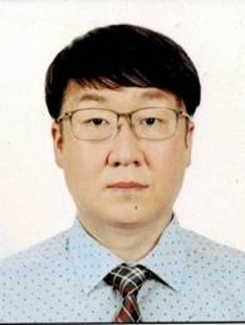
성 명 | 추상균 |  | 출생연월 | 1980-06-02 | 사 진
출 생 지 | 대한민국, 서울 |  | 본인연락처 | 010-6217-6585
결혼여부 | 기혼 |  | 비상연락처 | 010-4276-6400
가족관계 | 아내, 자녀2
E-mail | csk3901@hanmail.net
주 소 | 전라남도 화순군 화순읍 칠충로 141-7 (힐스테이트화순) 104동 802호
어학능력 (English)

말하기 |  | 쓰 기 |  | 공식어학증명 | 취득점수
듣 기 |  | 읽 기 |  | TOEIC | 740
어학능력 (Japanses)

말하기 |  | 쓰 기 |  | 공식어학증명 | 취득점수
듣 기 |  | 읽 기
학력사항(Education in school)

1995.07.~1995.08 |  | 윤선생영어교실 어학연수 / 미국 L.A (2주 과정) |  |  |  | (
1995.12 ~ 1996.01 |  | 윤선생영어교실 어학연수 / 미국 L.A (4주 과정)
1999.03.01~2003.02.01 |  | 대한민국 목포해양대학교 / 항해과 졸업
1996.03.01~1999.02.01 |  | 대한민국 광주송원고등학교 졸업

일반경력사항(Experience and Skill)

2003.09~2020.03 |  | Various PSC and SIRE vetting in LPG, Cheical Carriers.
2016.07~2016.08 |  | VLGC in Dry Dock as C/O (당시 선령 25년차로 보수.정비 업무가 상당하였음.)
2019.01~2019.03 |  | VLGC 신조인수 (일본 KAWASAKI 조선소)
2023.03 |  | LNG in Dry Dock as Master
2024.06.26 |  | SIRE vetting in LNGC as Master (Observation 1)

